Sheet1
Trenutno stanje | Pobuda U | Sljedeće stanje | Izlaz |  | Ovise li izlazi samo o trenutnom stanju?
S3 | 0 | S4 | 1
S3 | 1 | S1 | 0 |  | FALSE | Upute: | Upišite svoje podatke u narančasti dio.
S7 | 0 | S1 | 0 |  |  |  | Program će vam izbaciti je li automat Mooreov ili Mealyjev.
S7 | 1 | S1 | 0 |  | TRUE
S0 | 0 | S6 | 0 |  |  | Napomena: | rješenje nikada nisu | Stroj s konačnim brojem stanja je Mooreov, ali mu izlaz ovisi i o trenutnim ulazima
S0 | 1 | S2 | 1 |  | FALSE |  |  | Stroj s konačnim brojem stanja je Mealyjev, ali mu izlaz ne ovisi o trenutnim ulazima
S1 | 0 | S2 | 0
S1 | 1 | S2 | 1 |  | FALSE
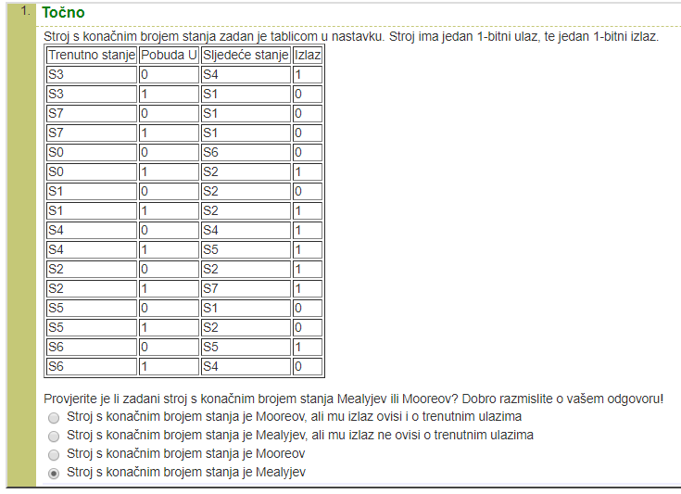
S4 | 0 | S4 | 1 |  |  | Trenutni primjer:
S4 | 1 | S5 | 1 |  | TRUE
S2 | 0 | S2 | 1
S2 | 1 | S7 | 1 |  | TRUE
S5 | 0 | S1 | 0
S5 | 1 | S2 | 0 |  | TRUE
S6 | 0 | S5 | 1
S6 | 1 | S4 | 0 |  | FALSE

 |  |  |  | Broj Mooreovih stanja | 4
 |  |  |  | Broj stanja | 8

 |  |  |  | Rješenje | Stroj s konačnim brojem stanja je Mealyjev

